Foglio1
QUADRO ELETTRICO

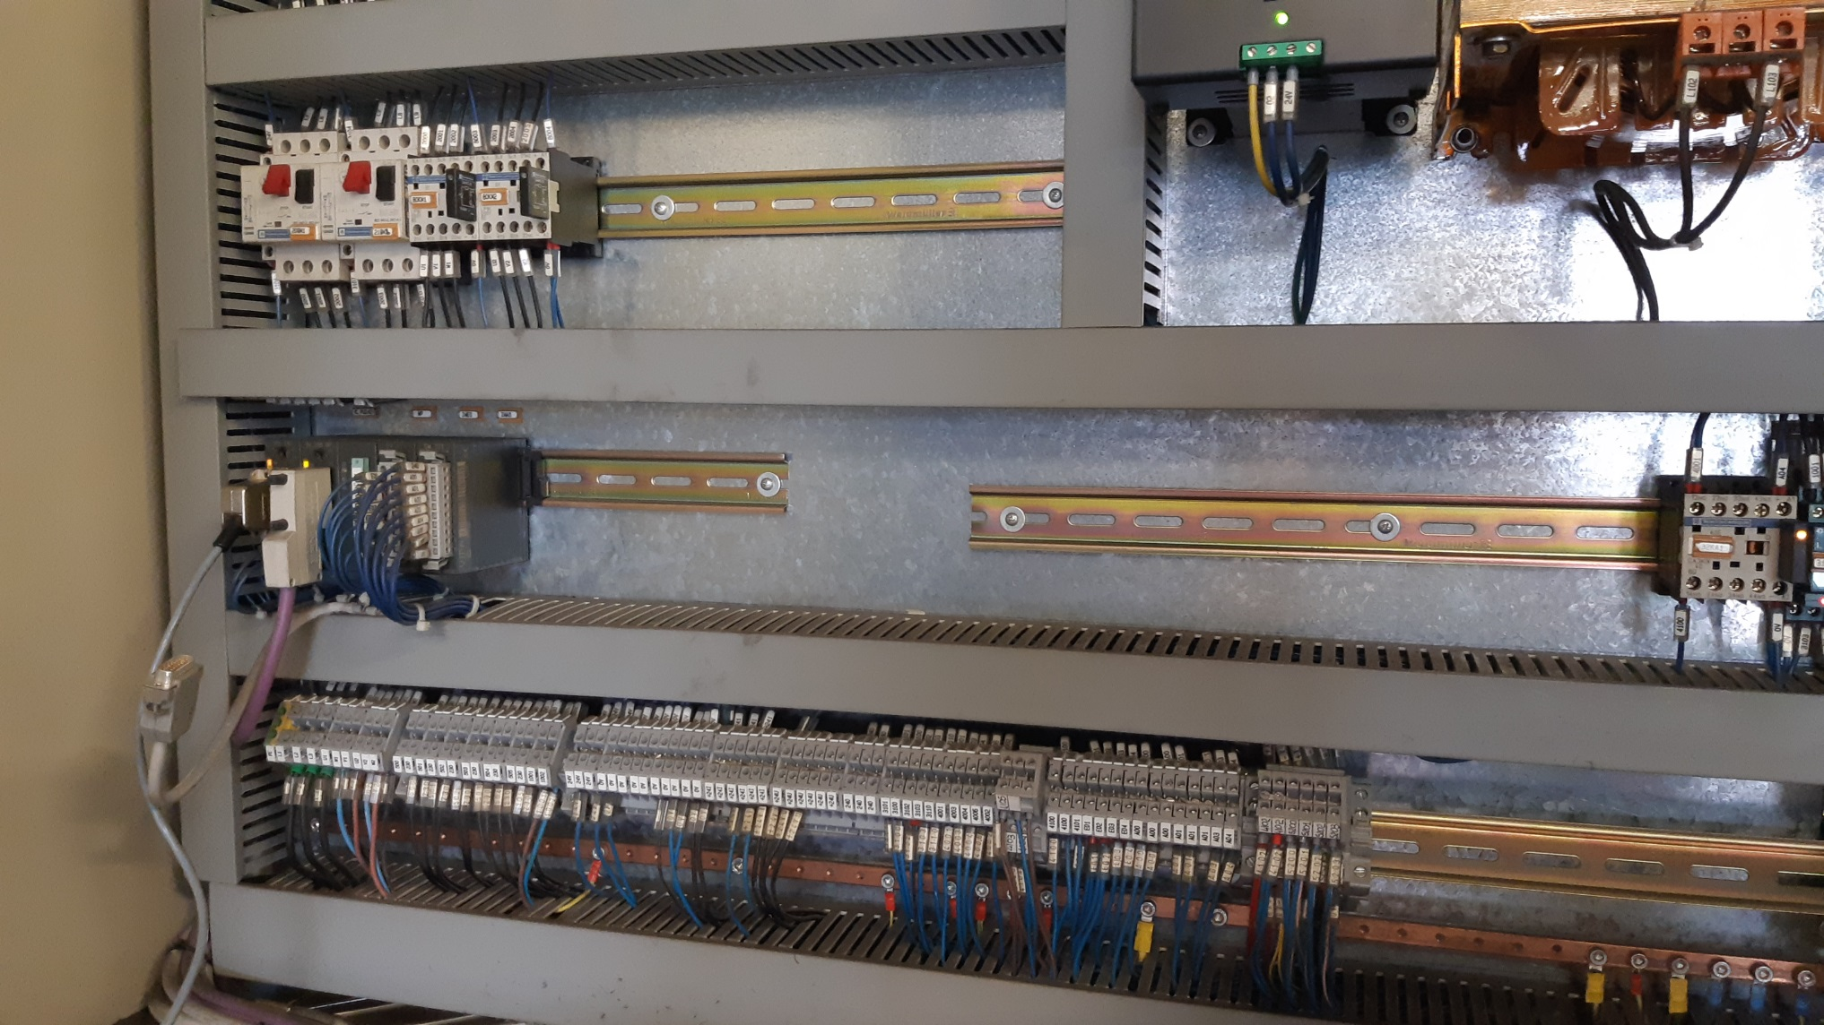

MODIFICHE:

1) Sostituire PLC VIPA con 1500
2) Aggiungere switch Profinet per gestione moduli remoti

MATERIALE:

DESCRIZIONE | QUANTITA | DESCRIZIONE
CPU1510SP | 1 | 6ES7 510 1DJ01 0AB0
Adattatore 2 porte RJ45 | 1 | 6ES7 193 6AR00 0AA0
Memory card | 1 | 6ES7 954 8LC03 0AA0
Modulo 16 input digitali | 1 | 6ES7 131 6BH01 0BA0
Modulo 16 output digitali | 1 | 6ES7 132 6BH01 0BA0
Sottobase con separazione potenziale | 1 | 6ES7 193 6BP00 0BA0
Sottobase senza separazione potenziale | 1 | 6ES7 193 6BP00 0DA0
Switch Profinet 8 posti | 1 | 6GK5 008 0BA00 1AB2

CASSETTE DERIVAZIONE GESTIONE VIBRATORI

Nel basamento inferiore della macchina si trovano 2 cassette di derivazione, con moduli remoti VIPA, per la gestione dei vibratori
torsionali e lineari della macchina. Togliendo il Profibus i moduli vanno sostituiti per utilizzare il Profinet.

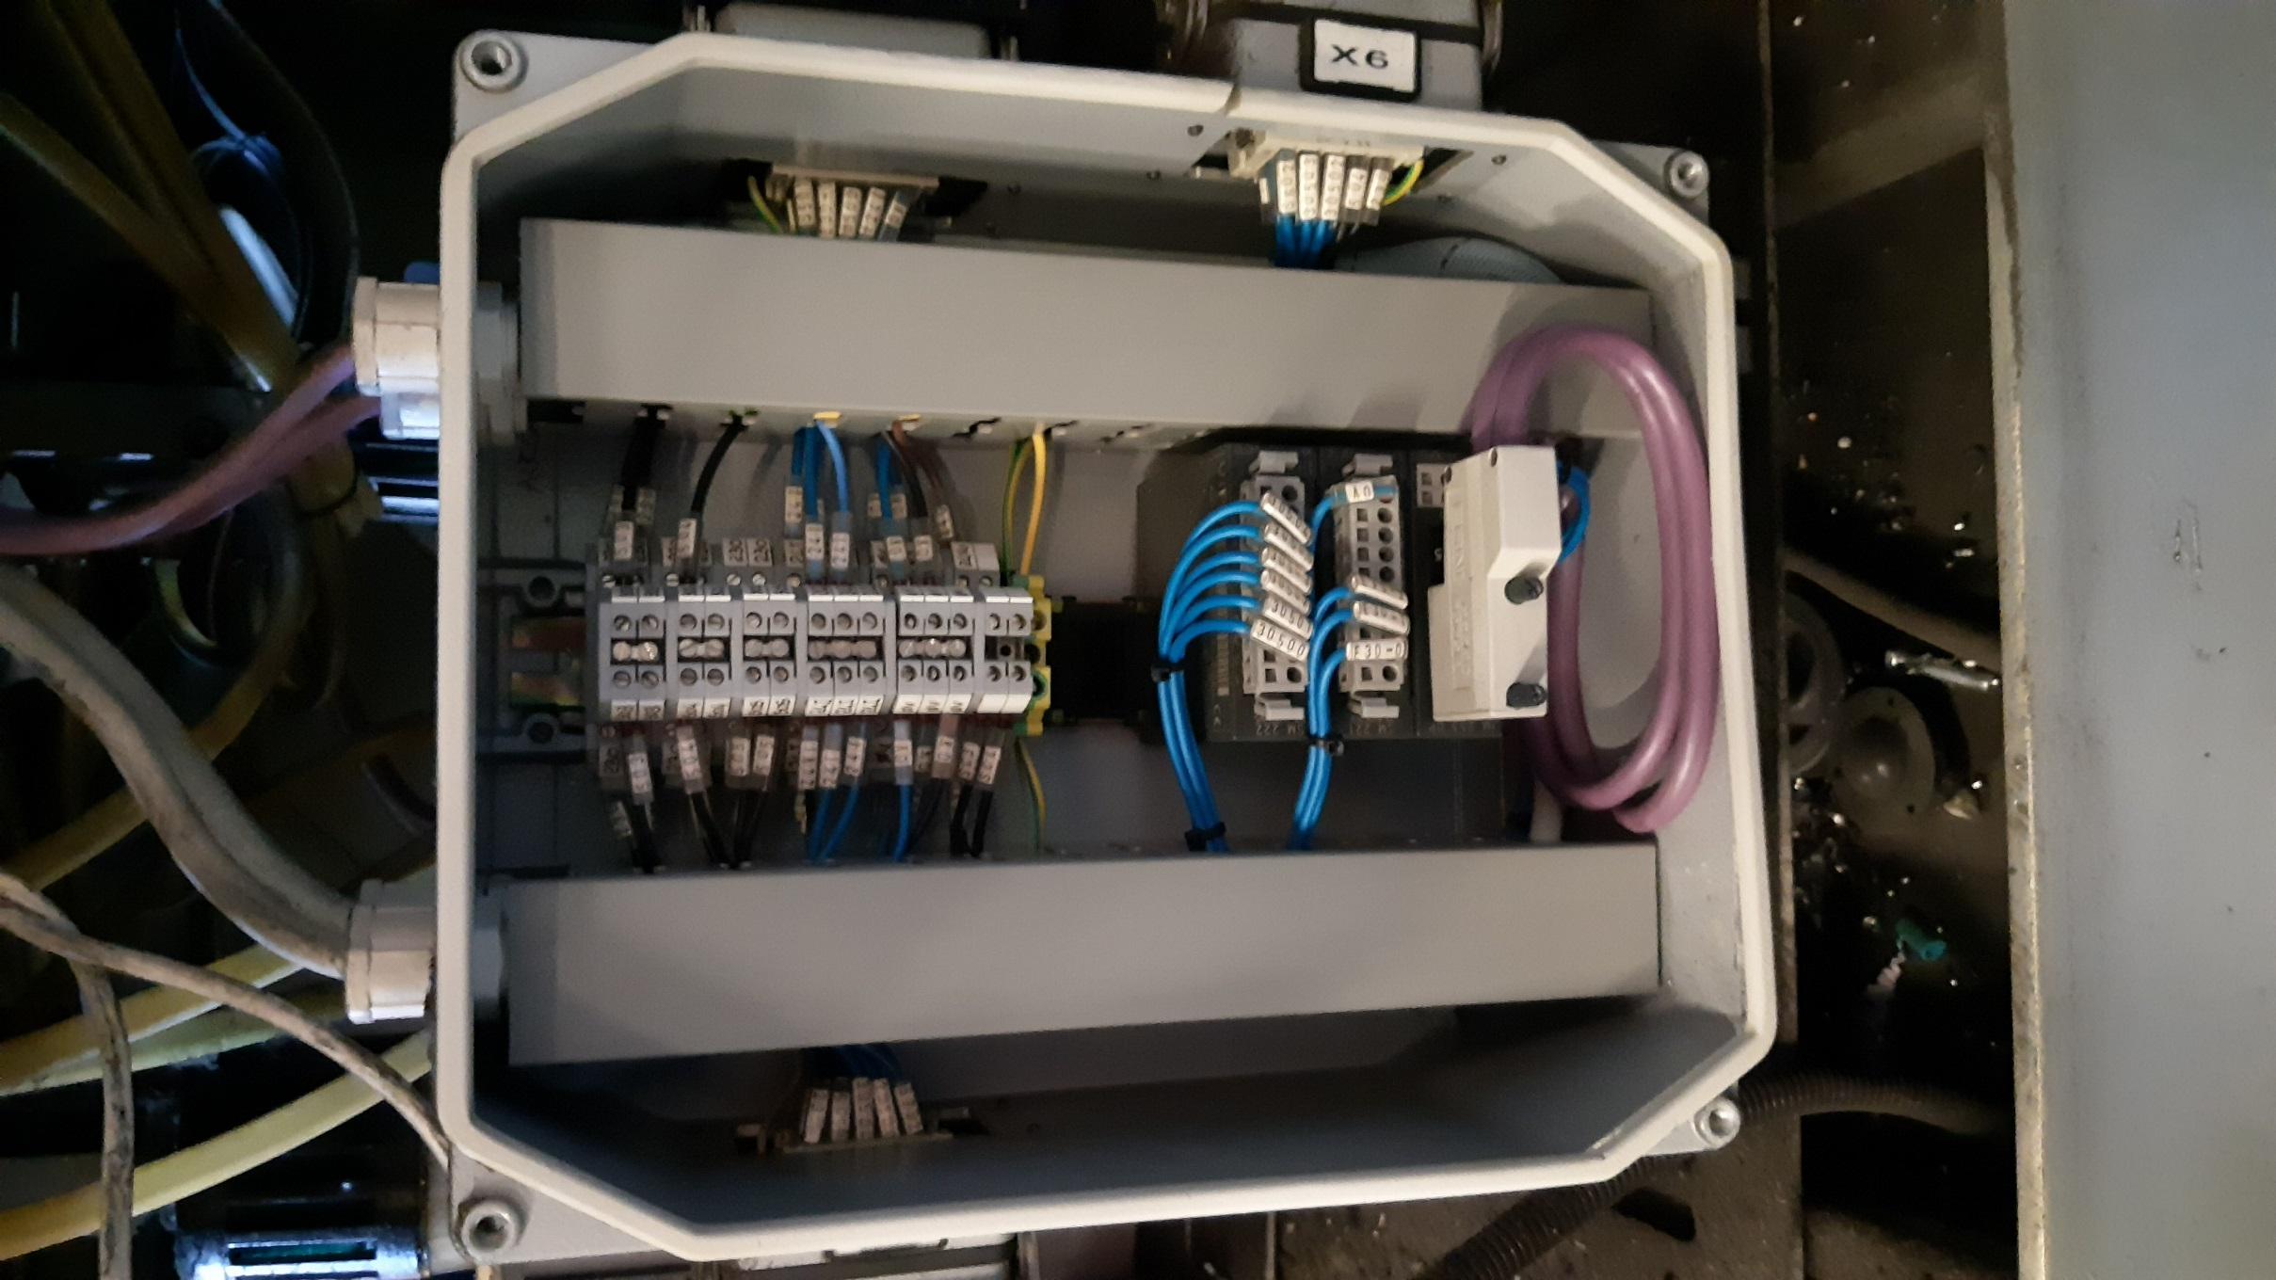

MODIFICHE:

1) Sostituire i moduli remoti in Profibus VIPA con moduli remoti Profinet VIPA (li fornisco io)
2) Bisognerà tagliare la canalina e la barra omega per alloggiare i nuovi moduli

MATERIALE:

DESCRIZIONE | QUANTITA | DESCRIZIONE
Interfaccia PROFINET-IO slave SLIO | 1 | VIPA 053-1PN00
Ingr. Dig. DI 8xDC24V | 1 | VIPA 021-1BF00
Out Dig. DO 4xDC24V/AC 230V 3A Relais | 2 | VIPA 022-1HD10

PANNELLO OPERATORE

Attualmente sulla macchina è presente un pannello operatore palmare della KONOR.
Il pannello ha due punti di connessione: uno sulla pulsantiera principale della macchina, l'altro sulla pulsantiera secondaria.

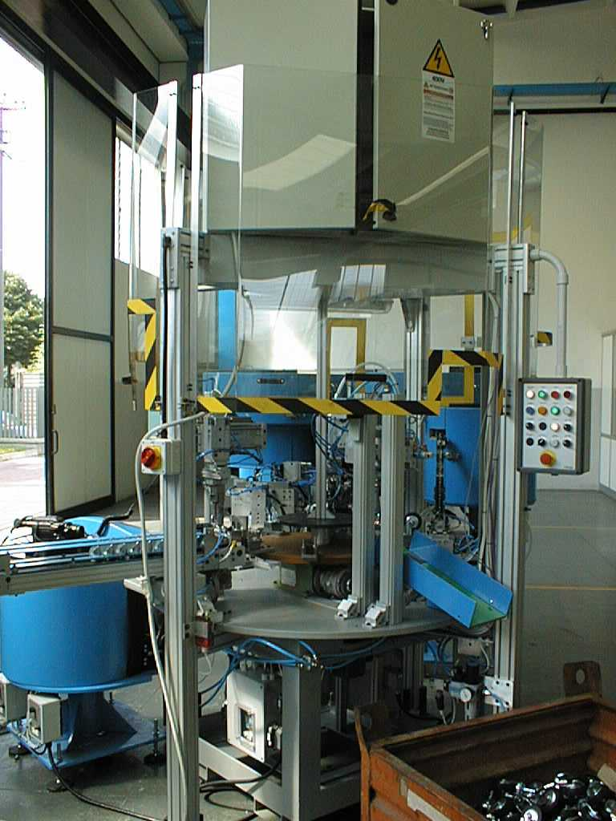
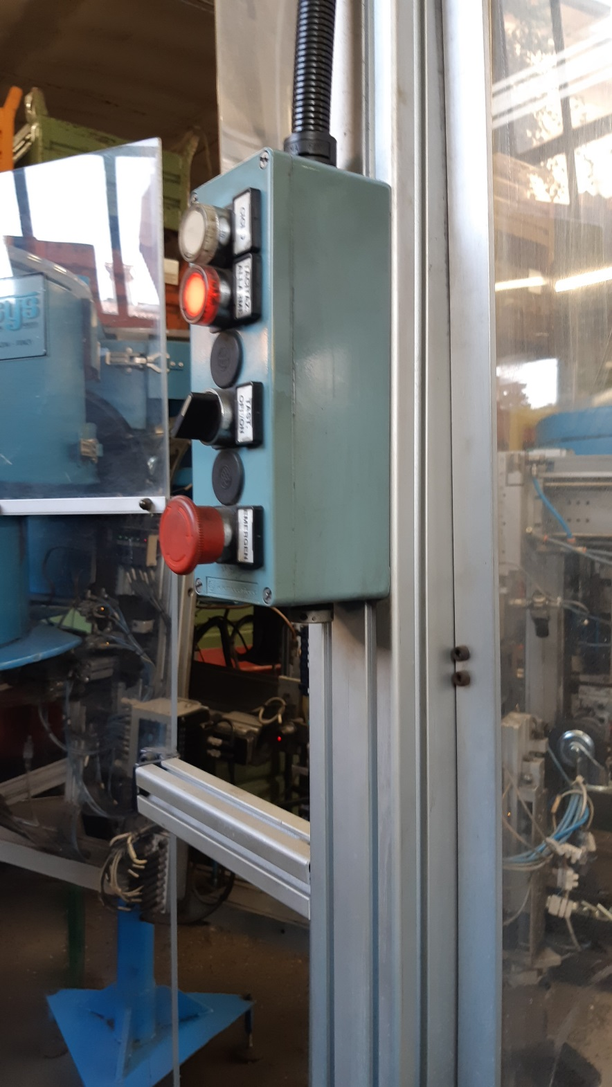
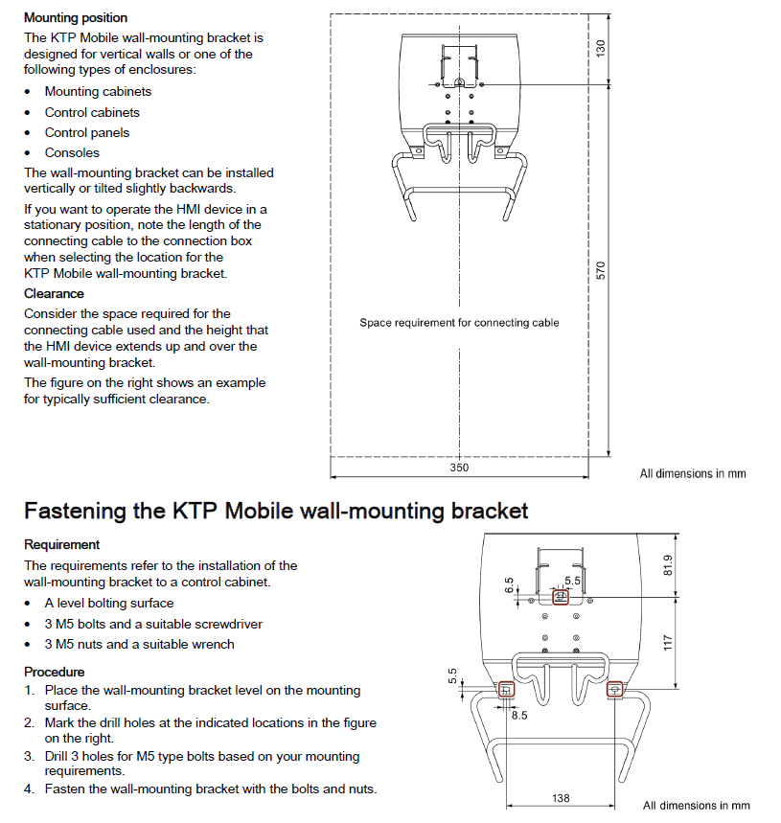

PULSANTIERA
SECONDARIA

PULSANTIERA
PRINCIPALE

PULSANTIERA SECONDARIA

ATTACCO
PALMARE

ATTACCO
PALMARE
ATTACCO
PALMARE

CASSETTA DERIVAZIONE

MODIFICHE:
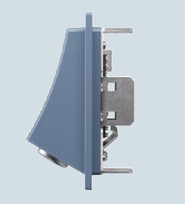
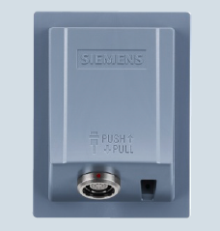
1) Il palmare viene sostituito con un KTP700F mobile
2) Saranno realizzati due punti di connessione nel nuovo palmare: uno sulla pulsantiera principale ed uno sulla pulsantiera secondaria
3) Verificare fissaggio meccanico del supporto del pannello alla pulsantiera principale (il pannello nuovo è leggermente più largo della pulsantiera)
4) Fissaggio delle due connection box ai profili di sostegno della struttura delle protezioni della macchina (alloggiare il connection box in una scatola,
nella parte superiore della scatola ci sarà una guina di connessione con le pulsantiere esistenti. Nella guina passerà l'alimentazione ed il cavo Profinet
che, passando attraverso la pulsantiera esistente, arriveranno al PLC.

MATERIALE:

DESCRIZIONE | QUANTITA | DESCRIZIONE
KTP700F MOBILE | 1 | 6AV2125 2GB23 0AX0
Cavo per KTP700 - l = 10mt | 1 | 6AV2181 5AF10 0AX0
Staffa supporto pannello KTP700 | 1 | 6AV2181 5AG80 0AX0
Connection box compact pannello KTP700 | 2 | 6AV2125 2AE03 0AX0

PACCHI ELETTROVALVOLE E MODULI INGRESSO DIGITALI

Togliendo la rete Profibus vanno sostituiti i nodi Festo che gestiscono i pacchi di elettrovalvole e moduli ingressi digitali.

MODIFICHE:

Nei pacchi di elettrovalvole esistenti verrà sostituita la parte elettronica:

I nuovi moduli degli ingressi digitali sono ad 8 canali, pertanto ne andranno montati due in sostituzione di ogni modulo esistente

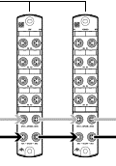

Valutare la preparazione di un supporto meccanico che alloggia i due moduli nuovi, sfruttando il fissaggio del modulo vecchio

MATERIALE:

DESCRIZIONE | QUANTITA | DESCRIZIONE
Nodo Profinet per pacchi EV CPV | 2 | 50E-F33GCQST18-Z+HM
Modulo elettronico per pacchi CPV a 8 posti | 3 | CPV10-GE-FB-8
Modulo elettronico per pacchi CPV a 6 posti | 3 | CPV10-GE-FB-6
Modulo elettronico per pacchi CPV a 4 posti | 1 | CPV10-GE-FB-4
Cavo collegamento CPV -> CPX | 14 | NEBC-D8G4-ES-10-N-S-D8G4-ET
Nodo Profinet per moduli IN/OUT digitali | 2 | CPX-AP-I-PN-M12
Modulo 8 IN digitali connettore M8 | 12 | CPX-AP-I-8DI-M8-3P
Cavo collegamento moduli 8 IN digitali | 14 | NEBL-M8G4-E-10-N-M8G4
Cavo collegamento | 2 | NEBL-M8G4-E-10-N-LE4

